No.15（交通流動図）
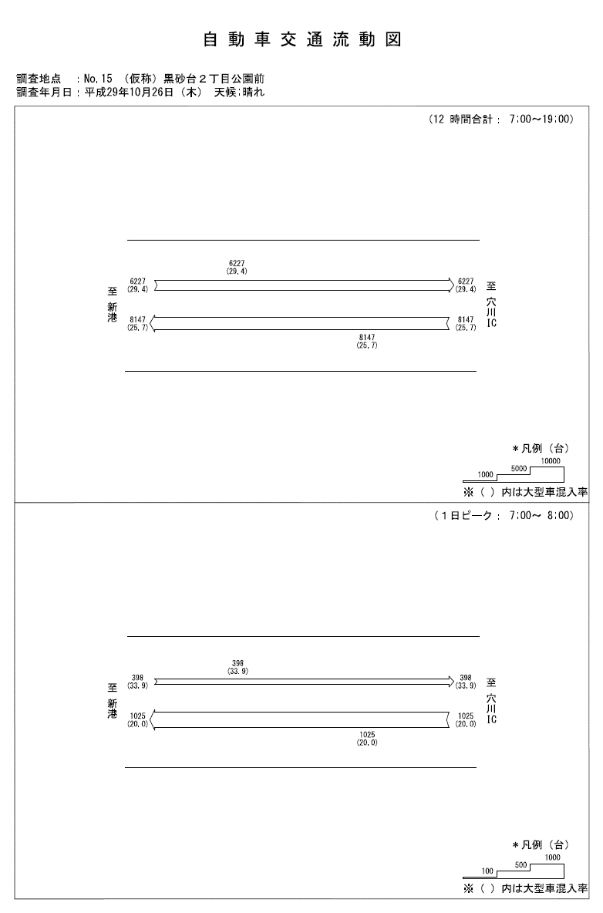

No.15道路幅員図
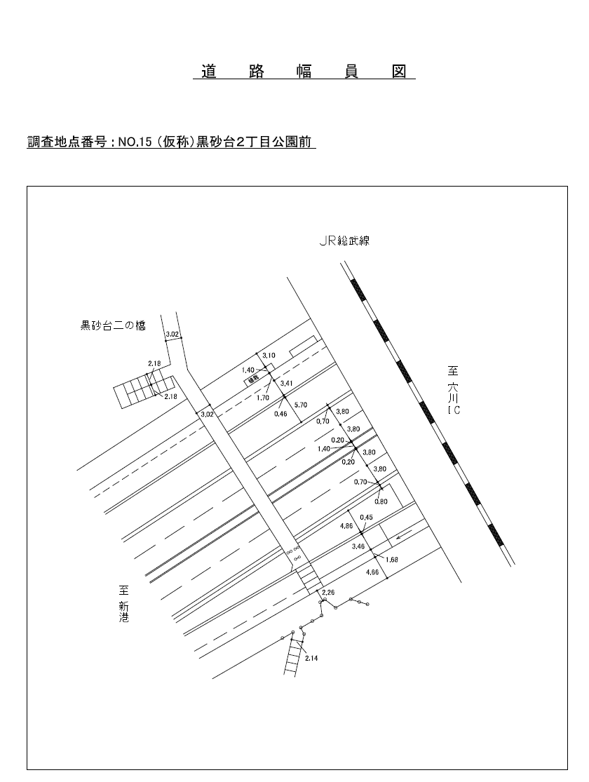

No.15-12（時間変動）
自 動 車 交 通 量 時 間 変 動 図 |  |  |  |  |  |  |  |  |  |  |  |  |  | 15 | 1026100
調査地点：№15 （仮称）黒砂台２丁目公園前 |  |  |  |  |  |  |  |  |  |  |  |  |  |  | 方 向(1) |  |  | 方 向(2) |  |  | 合計 ( 1+ 2)
 |  |  |  |  |  |  |  |  |  |  |  |  |  | 7 | 1025 | 205 | 20 | 398 | 135 | 33.9 | 1423 | 340 | 23.9
調査年月日：平成29年10月26日(木) 天候:晴れ |  |  |  |  |  |  |  |  |  |  |  |  |  | 8 | 793 | 152 | 19.2 | 431 | 137 | 31.8 | 1224 | 289 | 23.6
 |  |  |  |  |  |  |  |  |  |  |  |  |  | 9 | 687 | 187 | 27.2 | 527 | 210 | 39.8 | 1214 | 397 | 32.7
 |  |  |  |  |  |  |  |  |  |  |  |  |  | 10 | 660 | 219 | 33.2 | 508 | 198 | 39 | 1168 | 417 | 35.7
 |  |  |  |  |  |  |  |  |  |  |  |  |  | 11 | 596 | 199 | 33.4 | 565 | 163 | 28.8 | 1161 | 362 | 31.2
 |  |  |  |  |  |  |  |  |  |  |  |  |  | 12 | 677 | 210 | 31 | 588 | 158 | 26.9 | 1265 | 368 | 29.1
 |  |  |  |  |  |  |  |  |  |  |  |  |  | 13 | 734 | 218 | 29.7 | 582 | 175 | 30.1 | 1316 | 393 | 29.9
 |  |  |  |  |  |  |  |  |  |  |  |  |  | 14 | 684 | 204 | 29.8 | 519 | 163 | 31.4 | 1203 | 367 | 30.5
 |  |  |  |  |  |  |  |  |  |  |  |  |  | 15 | 598 | 159 | 26.6 | 588 | 177 | 30.1 | 1186 | 336 | 28.3
 |  |  |  |  |  |  |  |  |  |  |  |  |  | 16 | 588 | 143 | 24.3 | 573 | 163 | 28.4 | 1161 | 306 | 26.4
凡 例 |  |  |  |  |  |  |  |  |  |  |  |  |  | 17 | 526 | 101 | 19.2 | 406 | 77 | 19 | 932 | 178 | 19.1
 | 小型車 |  |  |  |  |  |  |  |  |  |  |  |  | 18 | 579 | 98 | 16.9 | 542 | 72 | 13.3 | 1121 | 170 | 15.2
 | 大型車
 | 大型車混入率

方 向(1)

時間帯 | 7 | 8 | 9 | 10 | 11 | 12 | 13 | 14 | 15 | 16 | 17 | 18 | 計
全車合計 | 1025 | 793 | 687 | 660 | 596 | 677 | 734 | 684 | 598 | 588 | 526 | 579 | 8147
小型車 | 820 | 641 | 500 | 441 | 397 | 467 | 516 | 480 | 439 | 445 | 425 | 481 | 6052
大型車 | 205 | 152 | 187 | 219 | 199 | 210 | 218 | 204 | 159 | 143 | 101 | 98 | 2095
大型車混入率 | 20.0 | 19.2 | 27.2 | 33.2 | 33.4 | 31.0 | 29.7 | 29.8 | 26.6 | 24.3 | 19.2 | 16.9 | 25.7

方 向(2)

時間帯 | 7 | 8 | 9 | 10 | 11 | 12 | 13 | 14 | 15 | 16 | 17 | 18 | 計
全車合計 | 398 | 431 | 527 | 508 | 565 | 588 | 582 | 519 | 588 | 573 | 406 | 542 | 6227
小型車 | 263 | 294 | 317 | 310 | 402 | 430 | 407 | 356 | 411 | 410 | 329 | 470 | 4399
大型車 | 135 | 137 | 210 | 198 | 163 | 158 | 175 | 163 | 177 | 163 | 77 | 72 | 1828
大型車混入率 | 33.9 | 31.8 | 39.8 | 39.0 | 28.8 | 26.9 | 30.1 | 31.4 | 30.1 | 28.4 | 19.0 | 13.3 | 29.4

合計 ( 1+ 2)

時間帯 | 7 | 8 | 9 | 10 | 11 | 12 | 13 | 14 | 15 | 16 | 17 | 18 | 計
全車合計 | 1423 | 1224 | 1214 | 1168 | 1161 | 1265 | 1316 | 1203 | 1186 | 1161 | 932 | 1121 | 14374
小型車 | 1083 | 935 | 817 | 751 | 799 | 897 | 923 | 836 | 850 | 855 | 754 | 951 | 10451
大型車 | 340 | 289 | 397 | 417 | 362 | 368 | 393 | 367 | 336 | 306 | 178 | 170 | 3923
大型車混入率 | 23.9 | 23.6 | 32.7 | 35.7 | 31.2 | 29.1 | 29.9 | 30.5 | 28.3 | 26.4 | 19.1 | 15.2 | 27.3

